korekcia
KOREKCIA 2.01
 |  |  | Inštrukcie
 |  |  |  | Dopĺňajte údaje do červeno podfarbených buniek
 |  |  |  | Ak ste urobili menej ako 10 odberov, tak nechajte nevyužité riadky prázdne
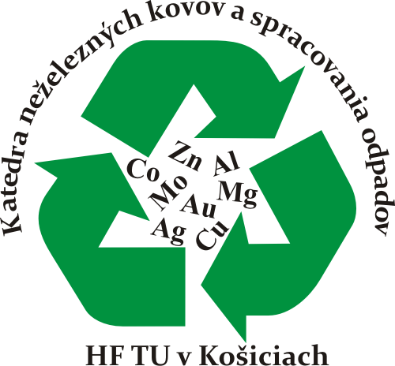
 |  |  |  | Je možné ľubovoľne meniť časy jedotlivých odberov
 |  |  |  | Dbajte na dodržiavanie jednotiek a rozmerov !
 |  |  |  | Výsledky sú v zeleno podfarbených bunkách
 |  |  |  | Ďalšie výstupy a výpočty sú zhrnuté v hárku "udaje"
 |  |  |  | Pozor na rozdiel medzi desatinnou bodkou a čiarkou

 | Údaje o experimente
 | Počiatočný objem [ml] | 500 |  | # | Čas odberu | Chem. analýza prvku 1 | Chem. analýza prvku 2 | Výťažnosť prvku 1 | Výťažnosť prvku 2
 | Konečný objem [ml] | 300 |  |  | [min] | [μg.ml-1] | [μg.ml-1] | [%] | [%]
 | Objem jedného odberu [ml] | 10 |  | 1 | 5 | 94.6 | 963.6 | 8.29 | 24.05
 | Dĺžka experimentu/ posledný odber [min] | 60 |  | 2 | 10 | 122.4 | 2104.8 | 10.41 | 50.6
 |  |  |  | 3 | 15 | 131.3 | 2643.6 | 10.84 | 61.46
 | Údaje o vstupnej vzorke |  |  | 4 | 30 | 140.1 | 3133.2 | 10.58 | 66.29
 | Vstupná vzorka [g] | 10.001 |  | 5 | 60 | 136.2 | 3288 | 8.47 | 56.71
 | Percentuálny obsah prvku 1 vo vzorke [%] | 5.56 |  | 6 |  |  |  | n/a | n/a
 | Percentuálny obsah prvku 2 vo vzorke [%] | 19.53 |  | 7 |  |  |  | n/a | n/a
 |  |  |  | 8 |  |  |  | n/a | n/a
 | Nepovinné údaje |  |  | 9 |  |  |  | n/a | n/a
 | Požadovaný počet desatinných miest vo výsledku | 2 |  | 10 |  |  |  | n/a | n/a
 | Počet odberov | 5

 | © KNKaSO 2015
 | Tento dokument vnikol na základe pôvodného projektu "Korekcia v1.00" z roku 1998 Nadácie R. Kammela
 | Dokument slúži ako pomôcka pri vyhodnocovaní experimentov pracovníkom a študentom KNKaSO
 | Bunky, ktoré nie sú určené na editáciu sú uzamknuté
 | V prípade problémov: jan.jascisak@tuke.sk

